关系图
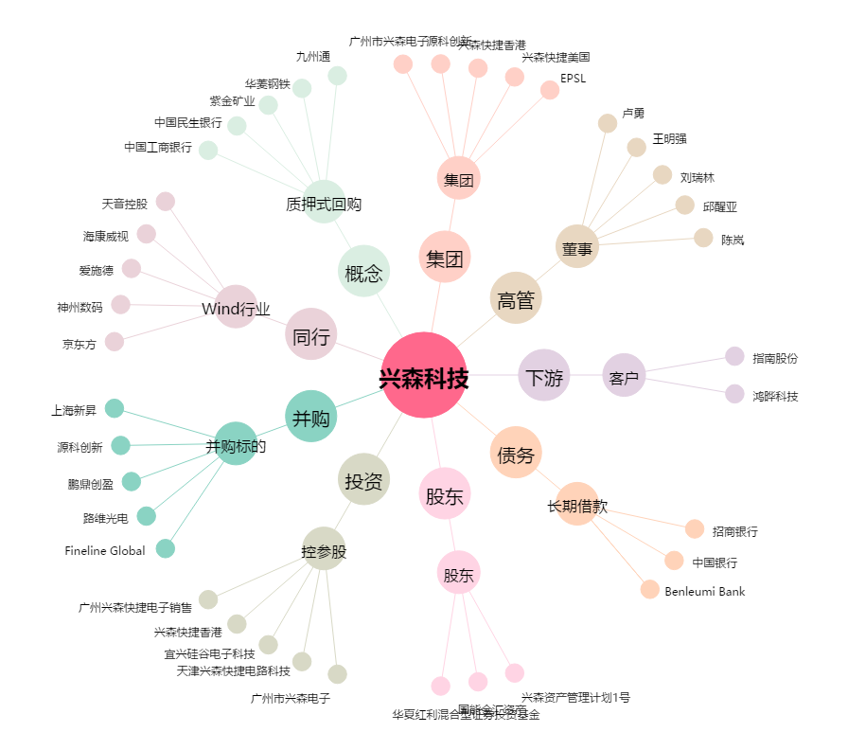
兴森科技[002436.SZ] - 关系概览图

